Sheet1
产品品类 | 产品型号 | 图片 | 标价 | 活动价 | 国补后价格
烟机 | CXW-358-03-X1A-W(双罩) | 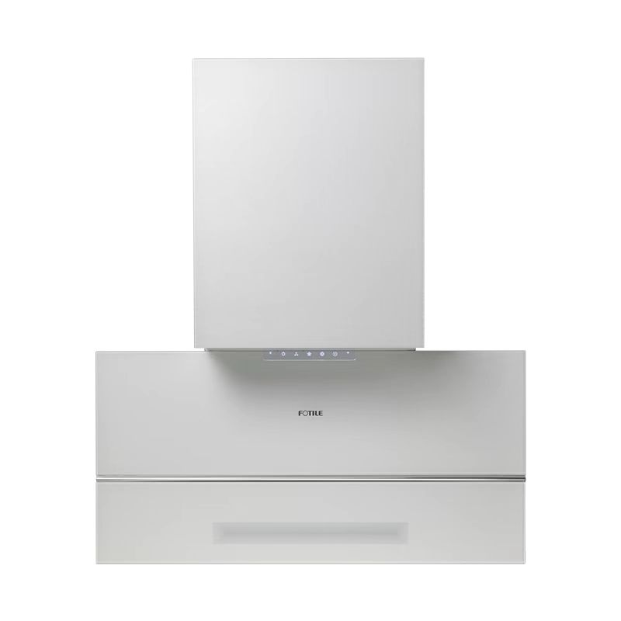 | 11399 | 8580 | 6864
灶具 | JZT-02-HECB-W-12T |  | 3980 | 3980 | 3184
蒸烤一体机 | ZK72-X1-W | 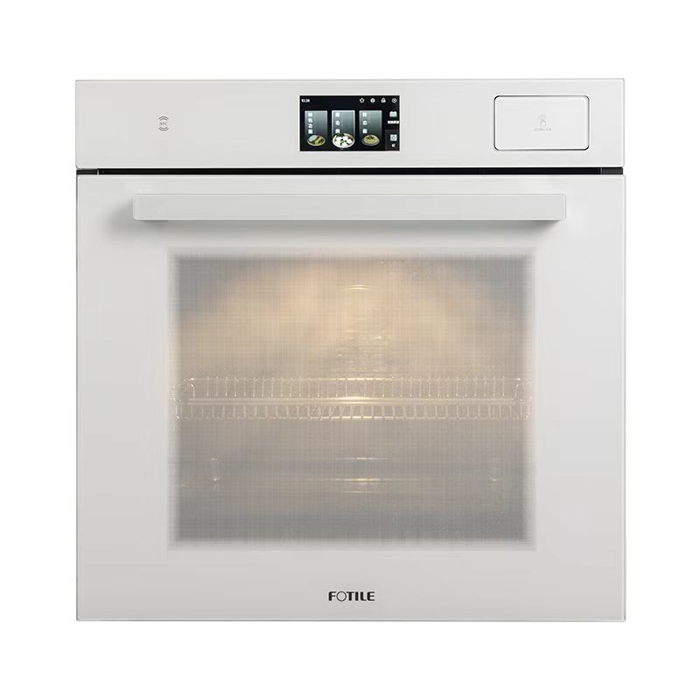 | 15999 | 10980 | 8980
洗碗机 | JBCD7E-03-B-W1 |  | 12499 | 8980 | 7184
冰箱 | BCD-508W-W | 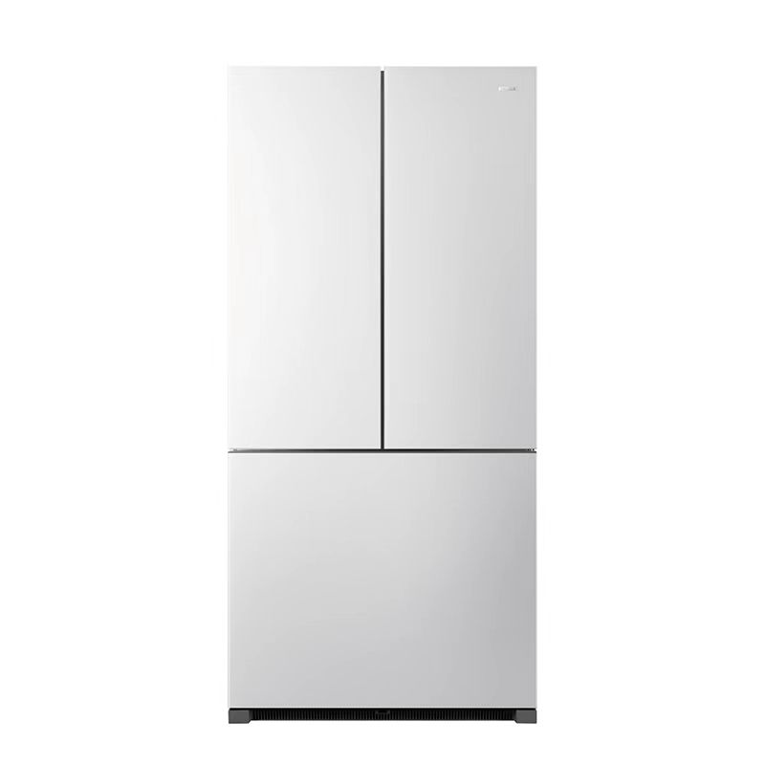 | 39999 | 29880 | 27880
合计 |  |  | 83876 | 62400 | 54092

